1、请假
1、员工请（休）假流程
说明：半天以上事假、年假等任何假期需走流程申请。
1）打开请假流程
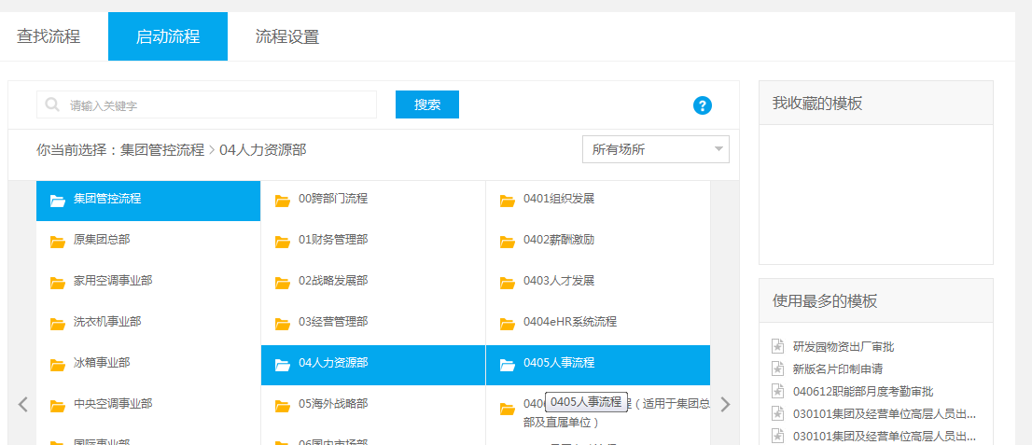

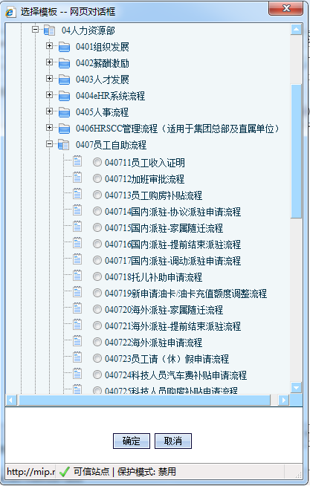

2）填写请假相关信息
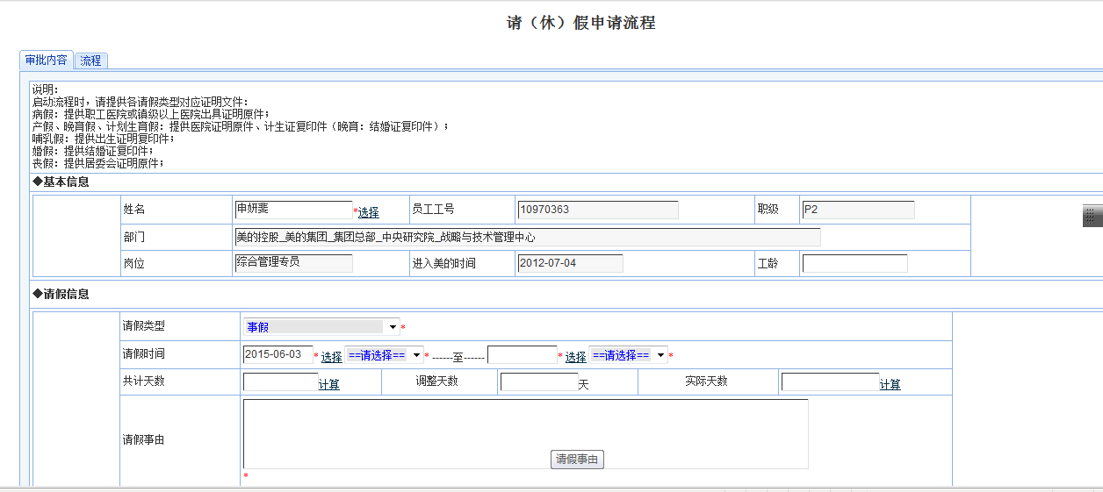

3）流程节点选择
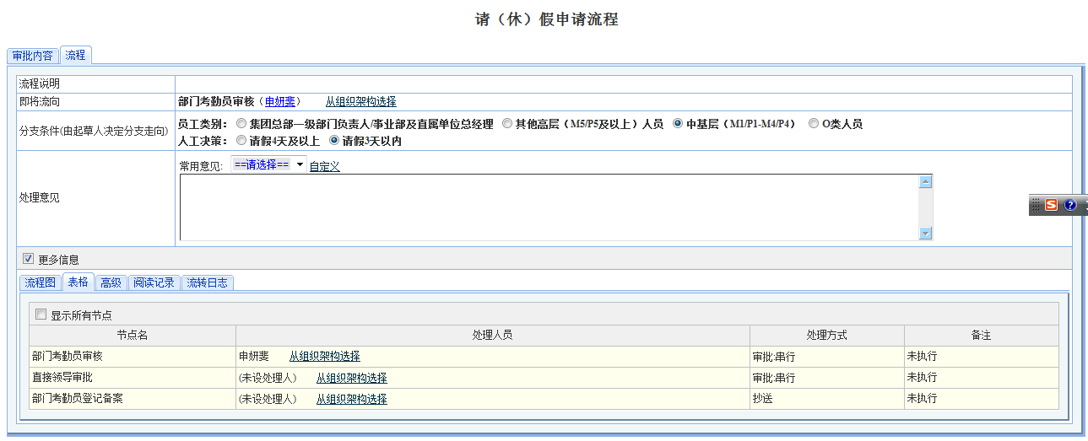

4）节点审批人员

以上//谢谢

2、入园接待
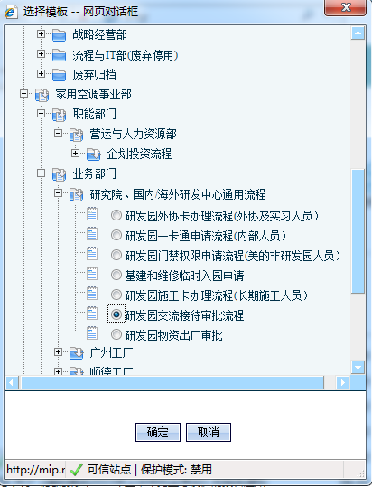
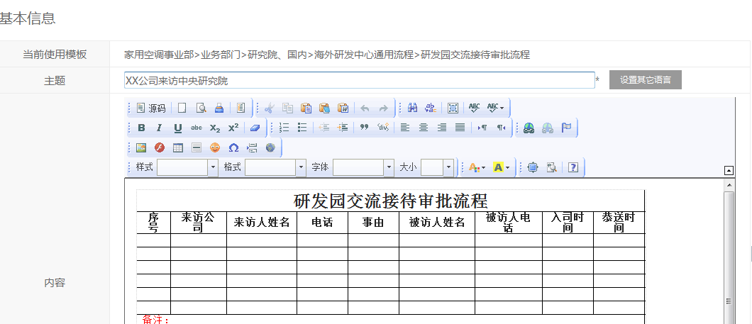
2、研发园入园接待审批流程
说明：非研发园办公人员进入办公区需走入园接待流程。仅进入洽谈区外部人员除外。

3、物资出厂
3、物资出厂流程
说明：将设备、零件带出研发园外需走物资出厂流程

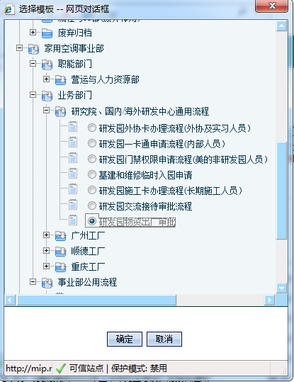

2）流程审批通过后，在2楼电梯左侧办公区有物资出厂打印区域，打印出厂单。
该区域内附有打印指引。

4、盖章（集团章）
4、集团盖章流程（广东美的集团股份有限公司 公章/方洪波手签章）
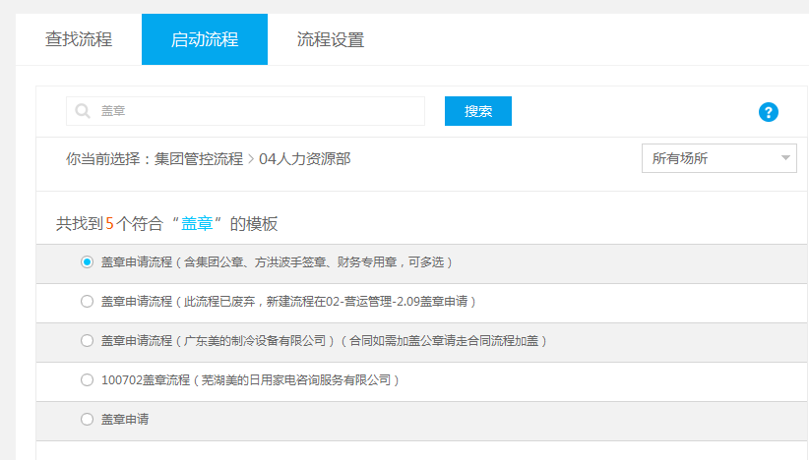

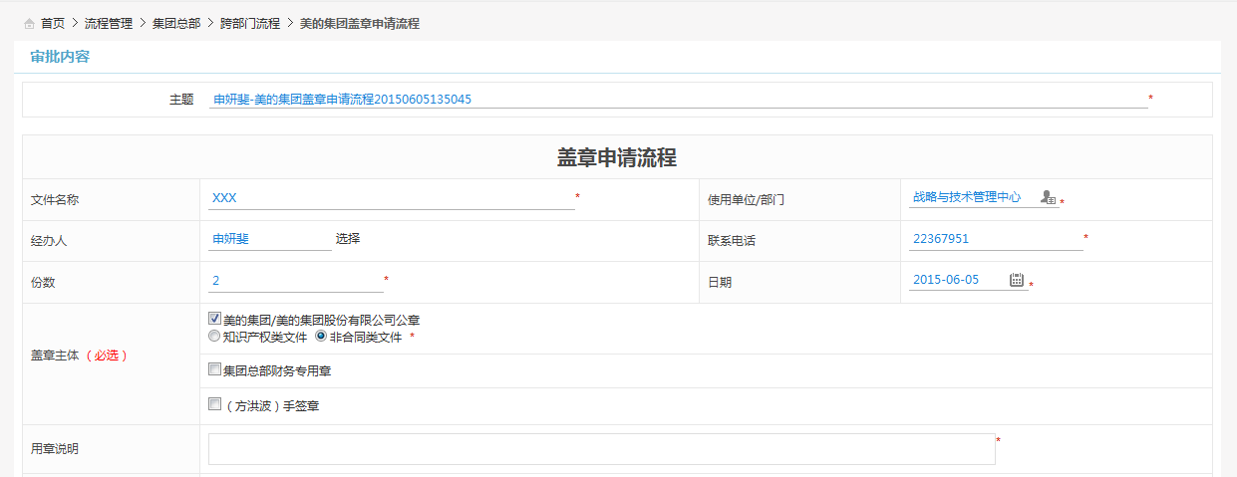

2）流程通过后，打印流程审批页，将流程审批页与合同一起带至集团29楼 张瑞娜处盖章。

5、盖章（制冷章）
5、制冷章盖章流程（广东美的制冷设备有限公司 章）

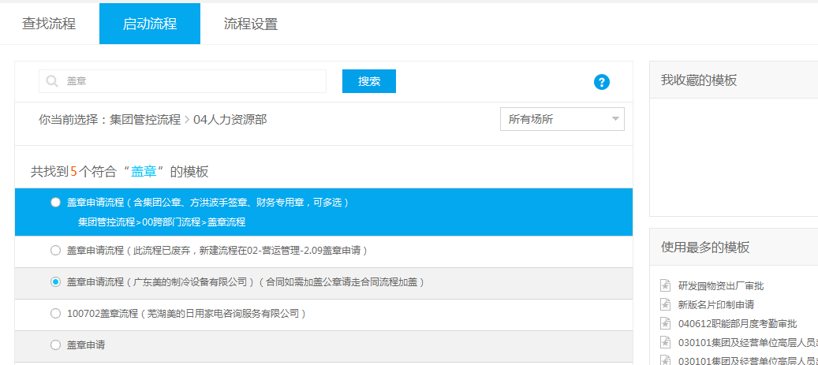

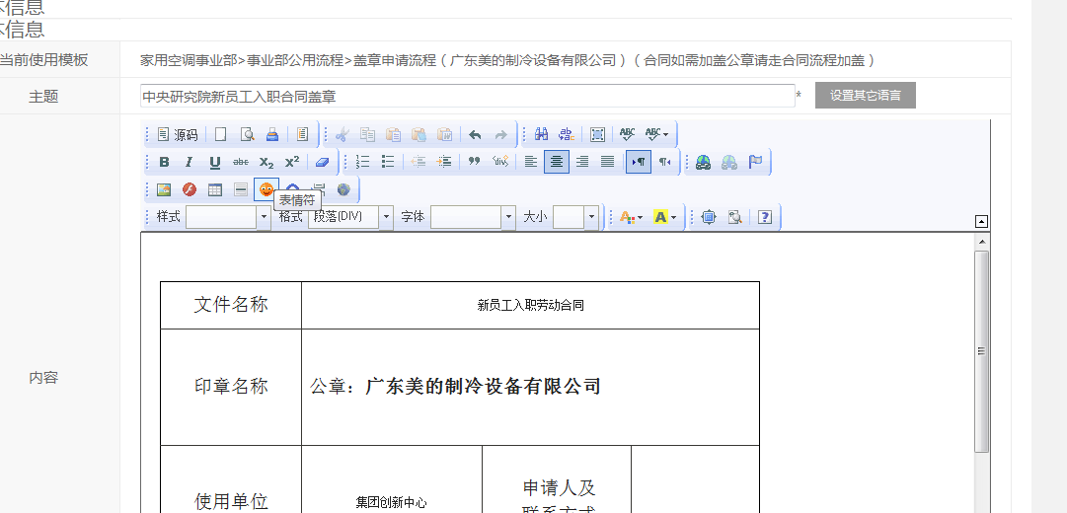

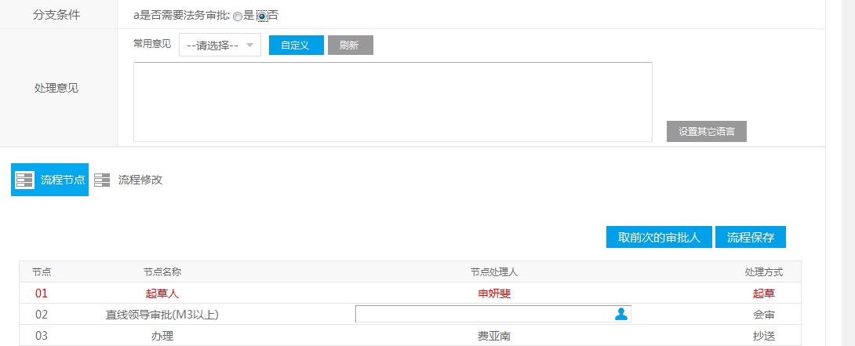

2）流程通过后，打印流程审批页，将流程审批页与合同一起带至集团14楼 费亚南处盖章。

6、盖章（合同盖章）
6、合同章盖章流程

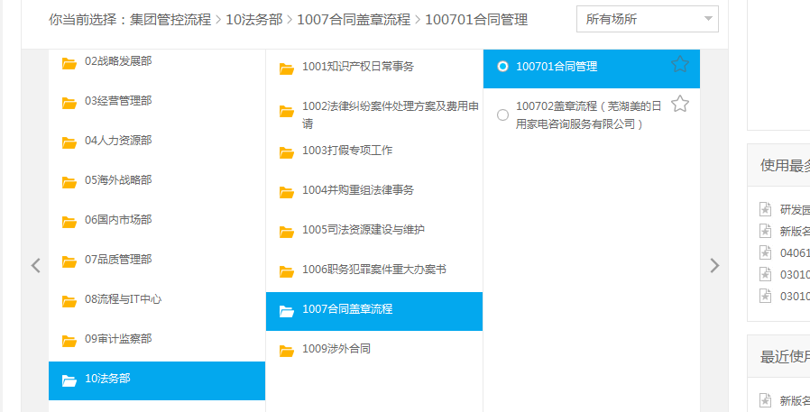

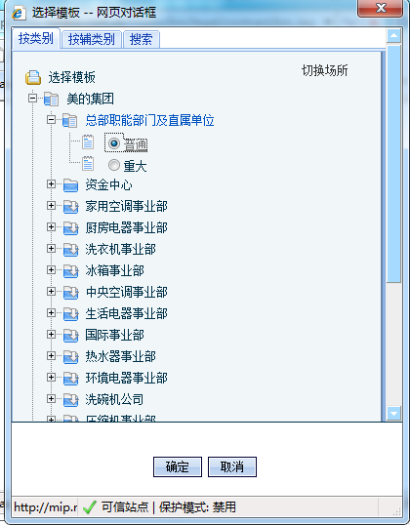



备注：
标红色*处为必填项；

备注：法务部李超男会对合同进行审核

2）流程通过后，打印流程审批页，将流程审批页与合同一起带至集团14楼 费亚南处盖章。

7、系统权限申请
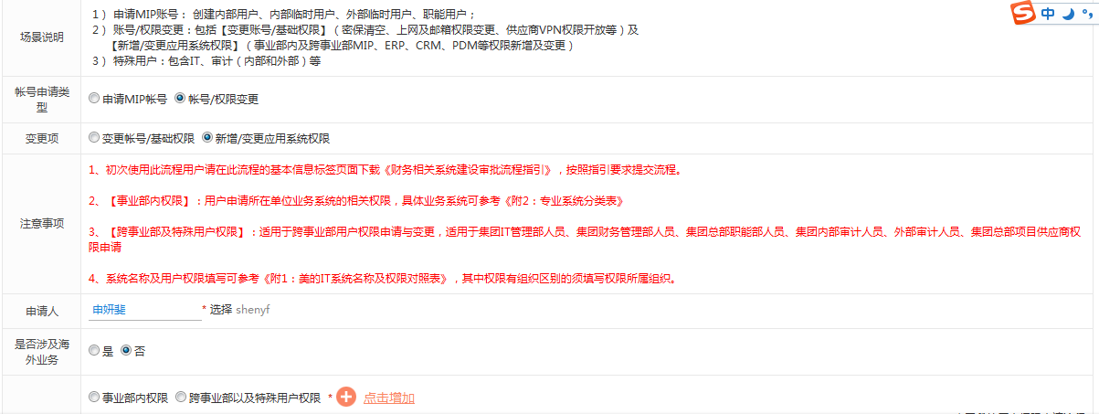
7、系统权限申请
1）上外网权限申请
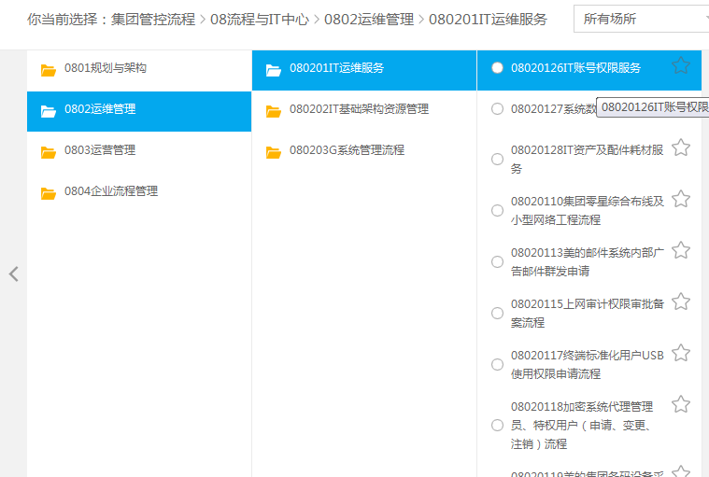

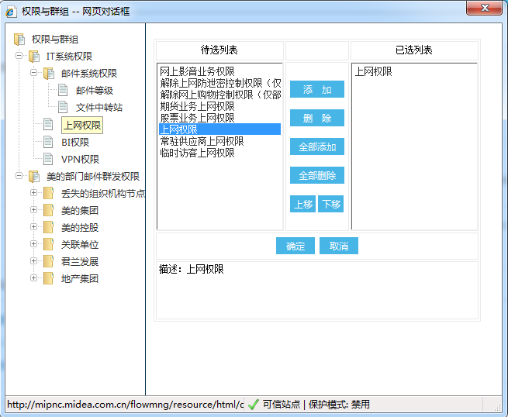

2）EMS等各项内部系统权限申请。（基本流程同上，不同处如下）

8、启动会议
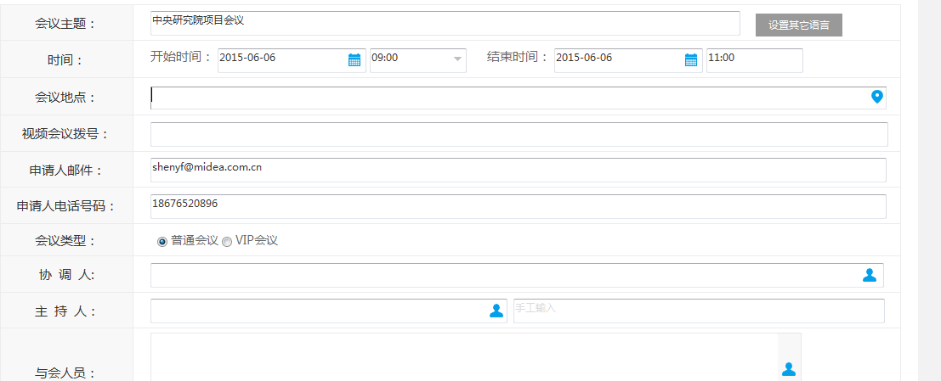
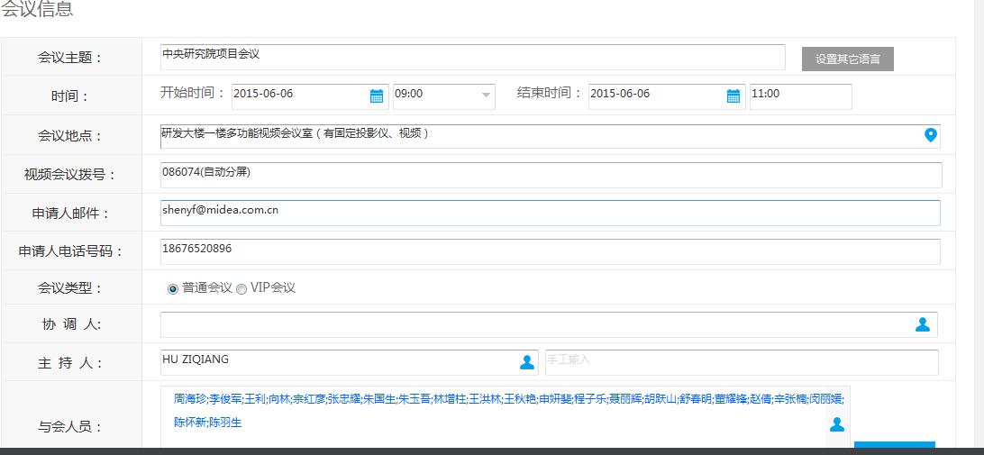
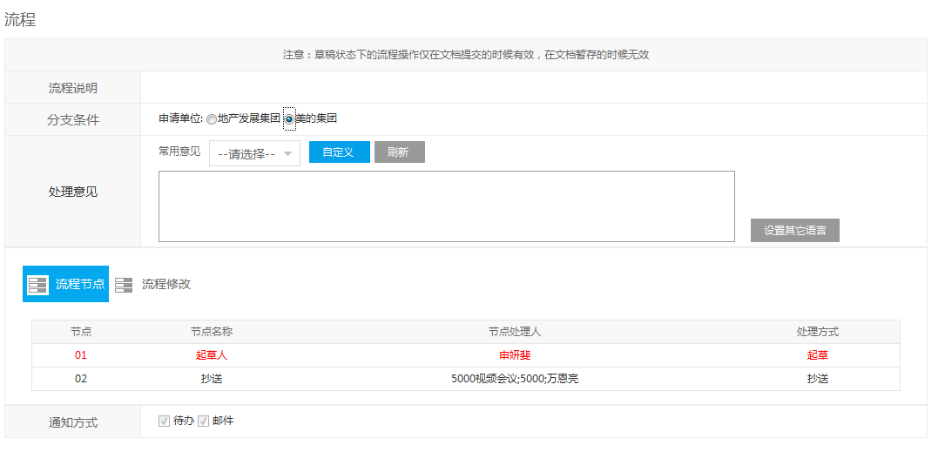
8、启动会议
说明：下记以启动视频会议为例。普通会议与视频会议相同，不需要特别选择视频会议室。

9、申请会议室
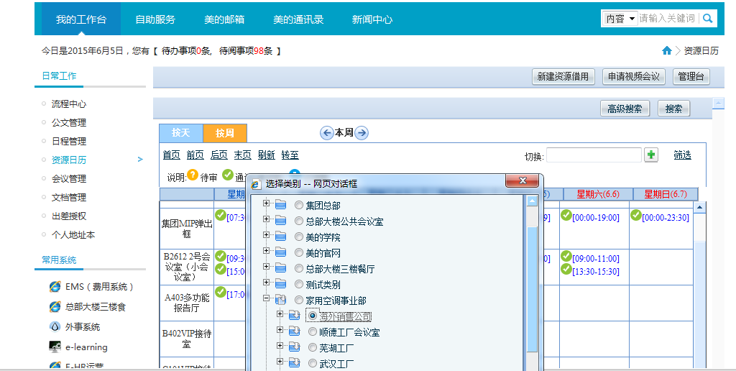
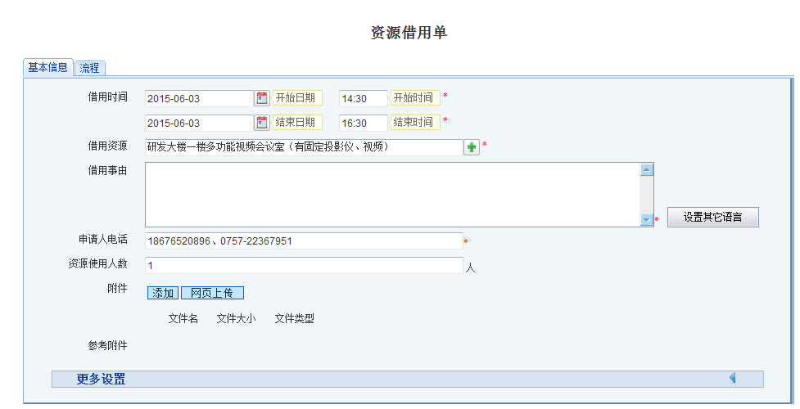
9、会议室申请

10、费用申请
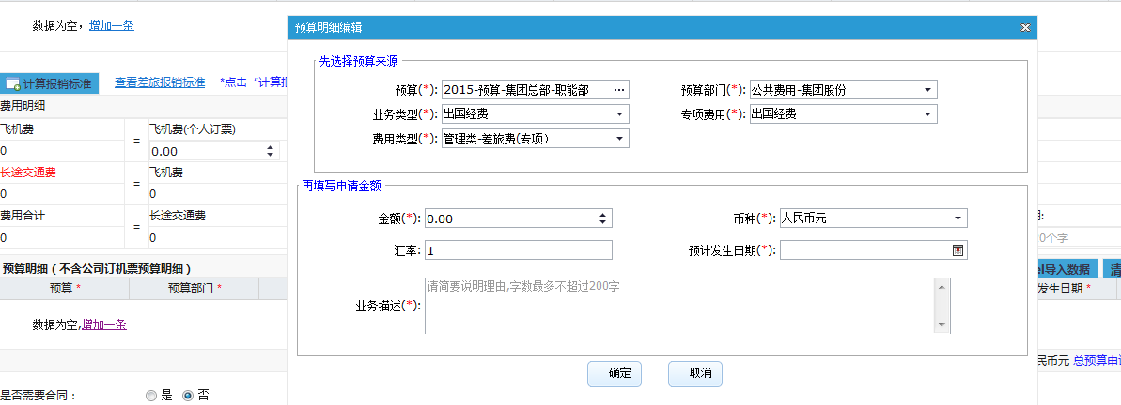
10、费用申请
说明：以差旅费申请为例

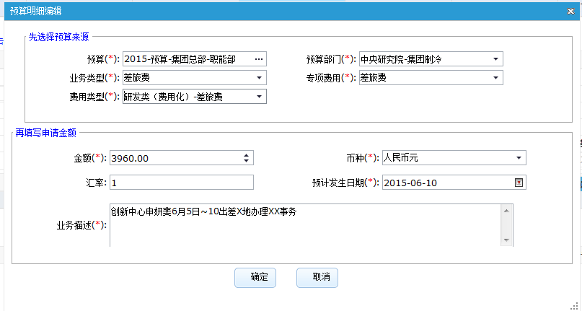

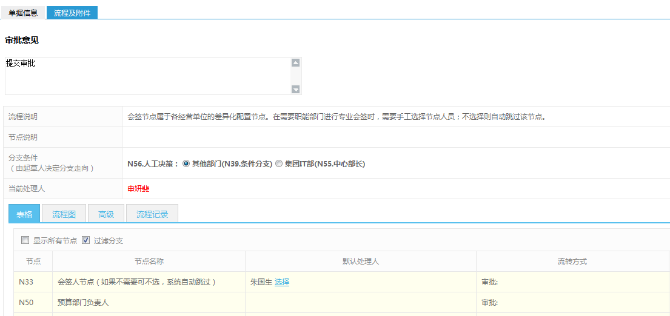

提醒：境外出差申请费用预算为“公共费用-集团股份、出国经费”

11、费用报销
11、费用报销
说明：以差旅费报销为例

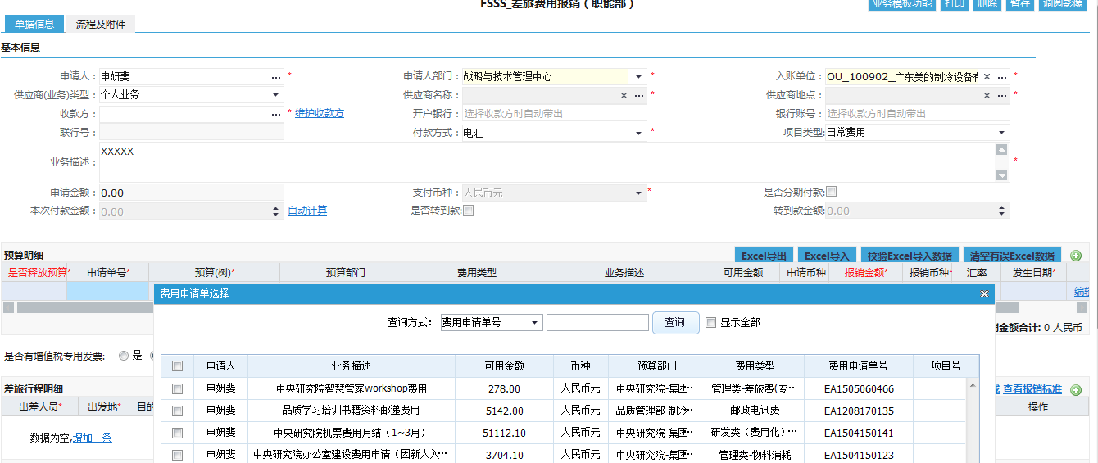

备注：点击申请单号，选择费用申请单即EA单

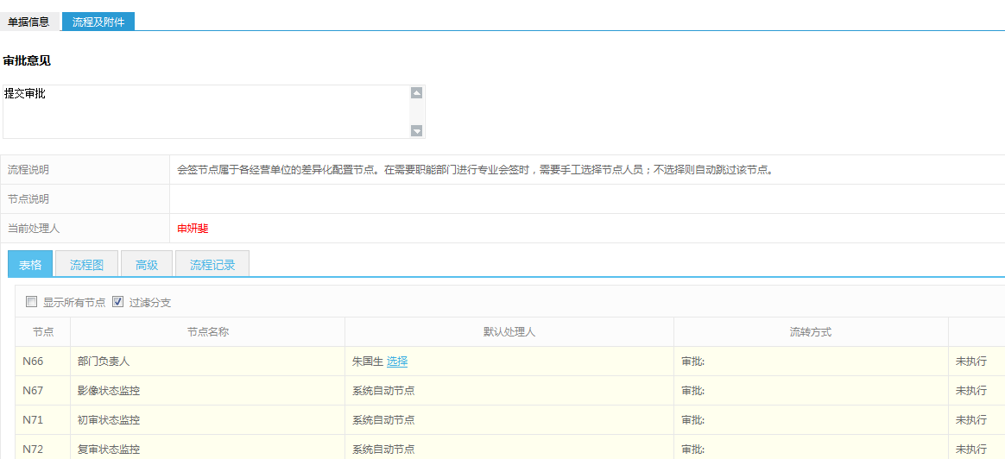

2）流程提交后，打印EC单

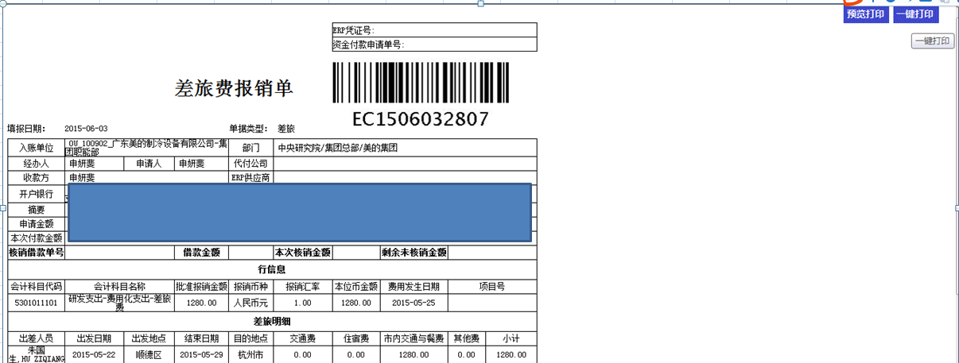

3）贴发票
单据整体排序：
所有住宿费发票粘贴在最前面，住宿费发票按时间先后排序，
刷卡小票贴在对应发票的周边，单据编号填写在发票显眼位置
其次是交通费发票，也按时间先后排序，单据编号标注清楚。
最后是补助费发票
粘贴规范：
纵向平铺粘贴
同一次的发票才可以层叠起来粘贴
不同类型发票贴在同一张A4纸上时做好区隔
每张A4纸的右上角做好分类汇总金额统计。

4）将发票与打印EC单用别针扣好，交于财务。

12、公文发布
12、公文发布

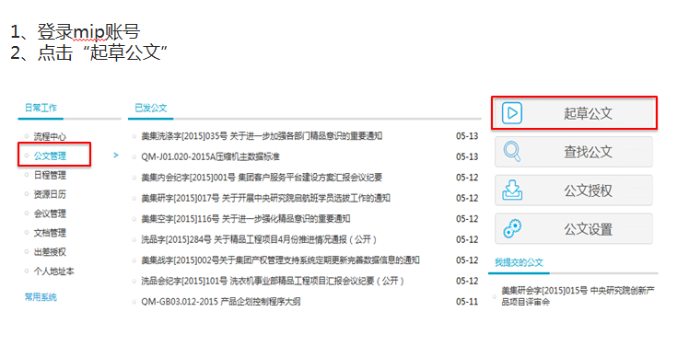

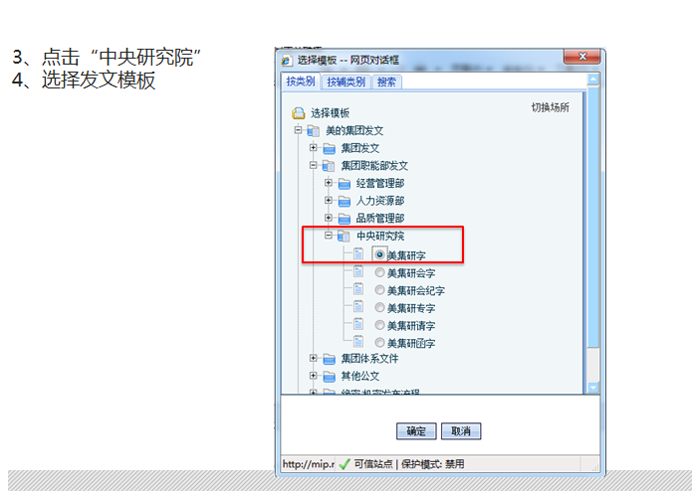

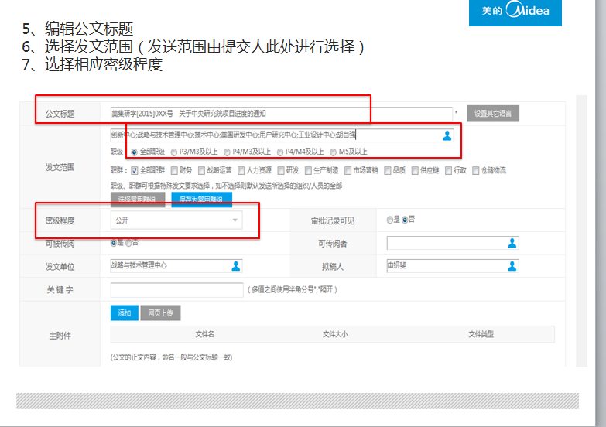

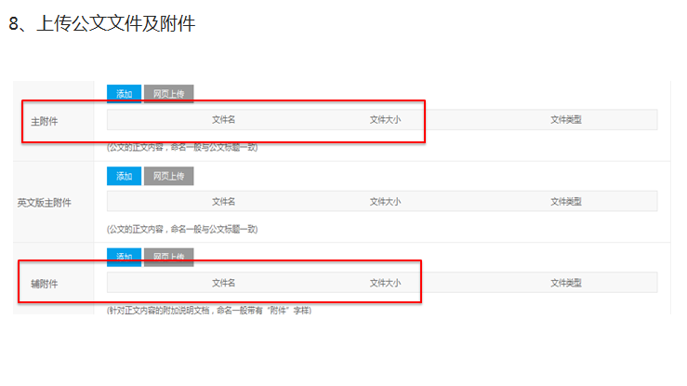

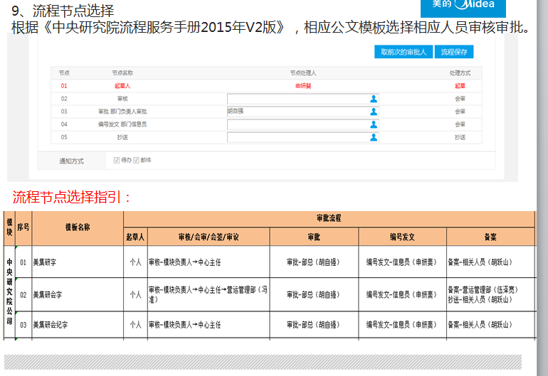

备注：创新中心所有公文用“创新”字。

13、名片申请
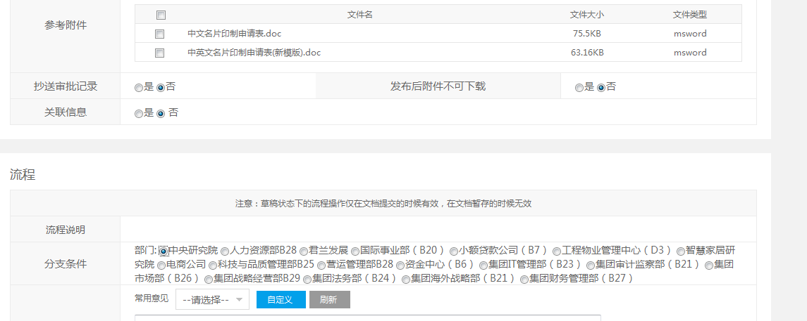
13、名片印制申请

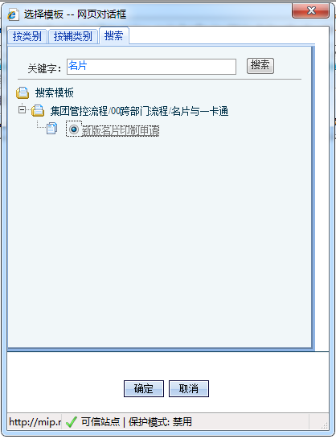

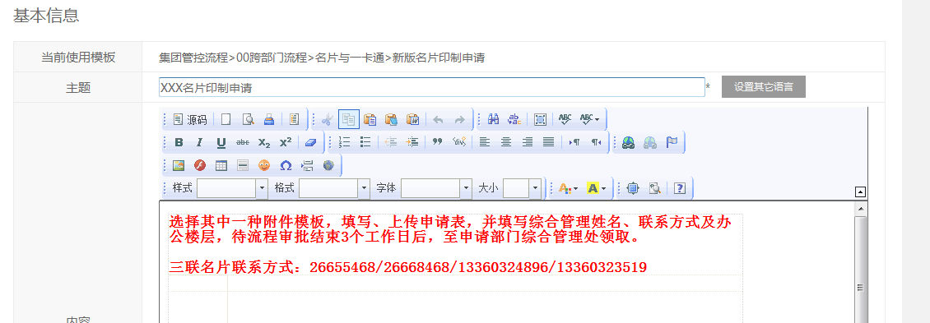

 | 填写附件《名片印制申请表》，上传提交即可。

